Diagramme OT
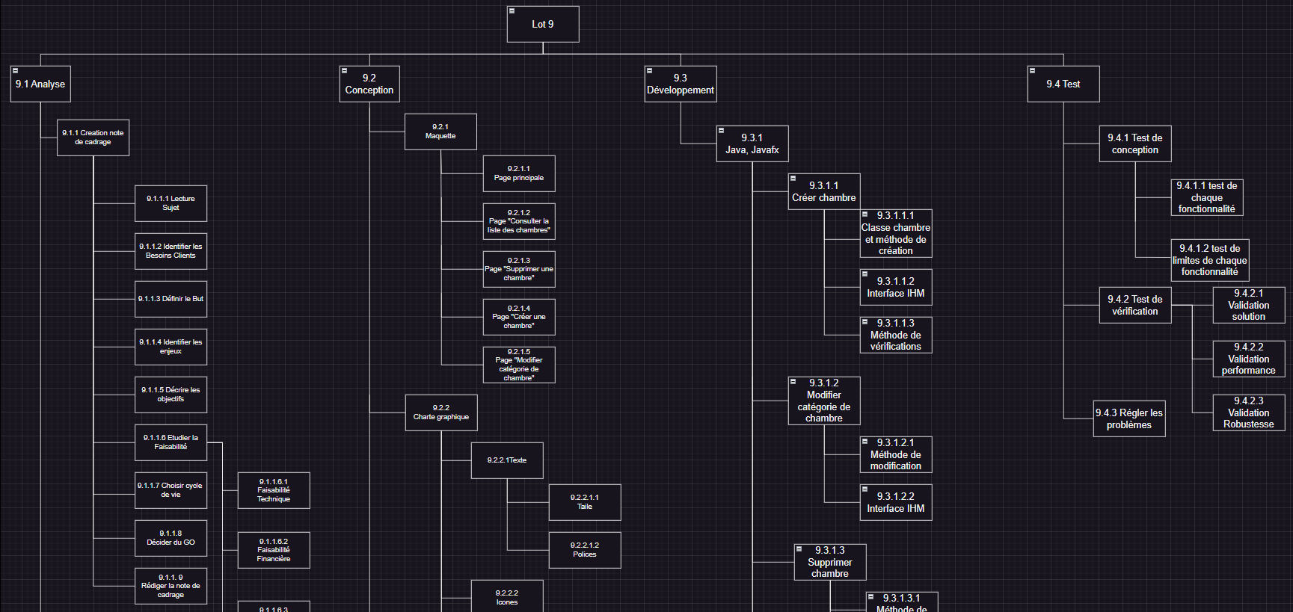

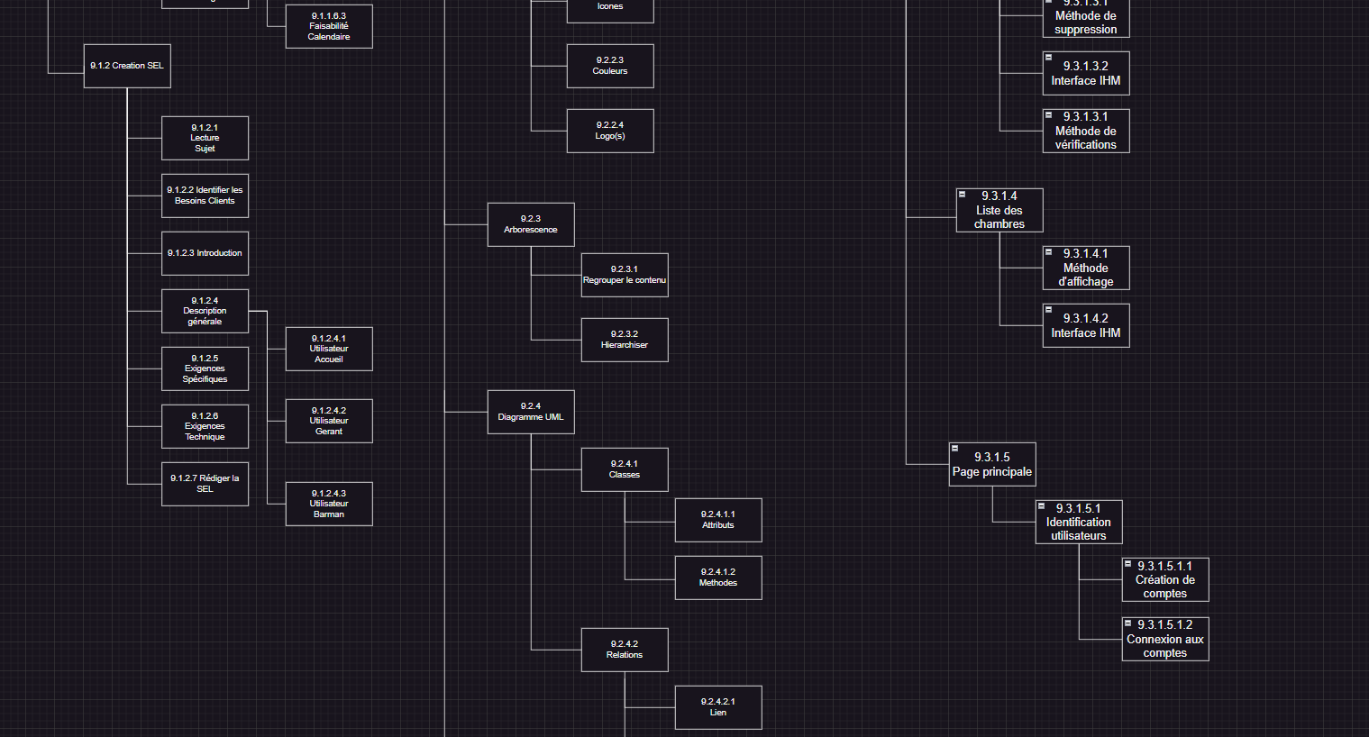

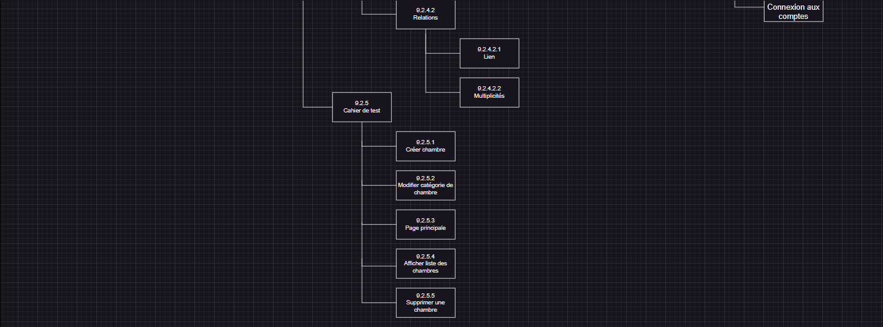

https://app.diagrams.net/#G1CWl7QyEqyX8TlZWX77hlN6Dfa-BlHIQS

